상품제안서
레파 GT05 35W 초고속충전 내장케이블 보조배터리 10000mAh | 상품코드: F32840

 |  |  |  |  |  |  | 02-412-0044 | www.easy1.co.kr
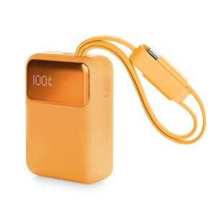

【상세/제작정보】

【인쇄/포장옵션】 | 레이저, 풀칼라 / 포장지포장

【공급단가】 | 수량 | 50~ | 100~ | 300~ | 500~ | 1,000~
*VAT별도 | 단가 | 21,240원 | 20,880원 | 20,350원 | 20,000원 | 19,470원

【상품 URL】 | https://dev.easy1.co.kr:443/src/goods_detail.php?gdno=32840

